入力要領
意見聴取書別紙及び意見聴取用電磁的記録の入力要領
（この様式で必要事項を入力すると「意見聴取書別紙」及び「意見聴取用電磁的記録」が作成できます。）

１．意見聴取書別紙の作成。

入力シートを開いて落札予定事業者ごとに必要事項を入力して下さい。
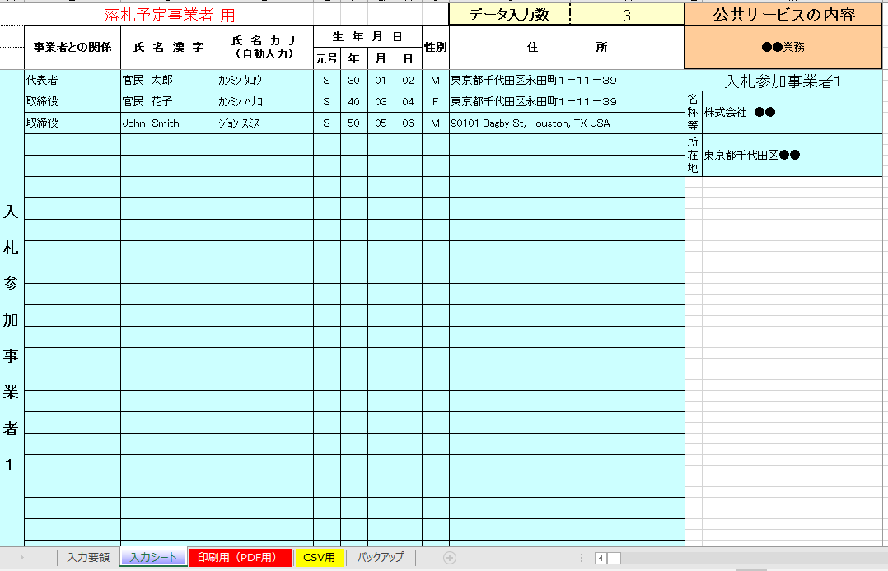

入札を行うサービスの事業名等を入力してください

その者が当該事業者において、どのような立場、関係にあるのかを入力してください。例えば「代表者」「取締役」「親会社の役員」「主要株主」「顧問」「事業者の法定代理人」など。
全角で入力し、姓と名の間を全角で１スペース空けて下さい。常用漢字でない等の理由により漢字入力ができない場合は、当該漢字に代えて平仮名で入力してください。
氏名がアルファベット表記の場合は、アルファベット(半角）で入力してください。その場合、姓と名の間は全角で１スペース空けて下さい。
「氏名漢字」欄を入力すると自動的に入力されます。表示内容を確認し、正しくなければ、直接、半角カタカナで入力し、姓と名の間を半角で１スペース空けて下さい。
氏名がアルファベット表記の場合は原則半角カタカナで、カタカナ表記が難しい場合はアルファベットのままでかまいません。
落札予定事業者ごとにその名称等及び所在地をそれぞれ入力してください
元号は、ドロップダウンメニューから選択してください。年月日は、それぞれ半角２桁の数字で入力してください。
性別はドロップダウンメニューから選択してください。
その者の住所を入力して下さい。

落札予定事業者ごとに意見聴取の対象となる者全てを入力し、事業者が変わるときは、次の事業者欄に入力してください。
一つの事業者で２５人を超える場合は、次の事業者欄に続けて入力してください。

全て入力が終わりましたら、「名前を付けて保存」を実行して、Excelフォーマットにてファイルを保存してください。案件の混同を避けるためファイル名は文書番号としてください。例「○○第○○号.ｘｌｓｘ」
保存が終わりましたら、「印刷用」のシートを開き、入力データが反映されている部分を印刷、またはPDF化し、意見聴取書の別紙として使用してください。
なお、この印刷用シートには直接データを入力できないようになっていますので、データの修正等は、全て「入力シート」で行ってください。

こちらで保存したExcelファイルは、２で作成する電磁的記録（CSVファイル）と一緒に提出してください。

２．電磁的記録の作成 （必ず１で作成したExcelファイルを使って作成してください。）。

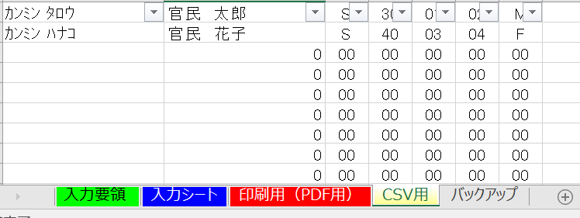
電磁的記録の作成は、「CSV用」のシートで行いますので、こちらを開いてください。
入力されているデータのうち、「0」しか入力されていない行が複数存在します。これは、「入力シート」でデータを入力しなかったところです。この「0」しか入力されていない行を全て削除して、入力されているデータだけのものに加工します。
「CSV用」及び「バックアップ」のシートには、同じデータが入力されています。「バックアップ」は「CSV用」データが壊れた場合のバックアップですので、直接入力ができないように保護をかけています。

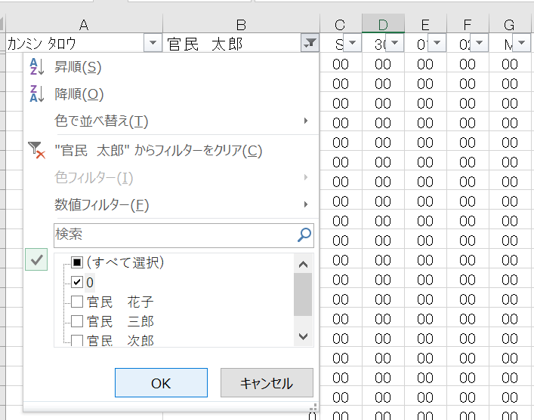
①
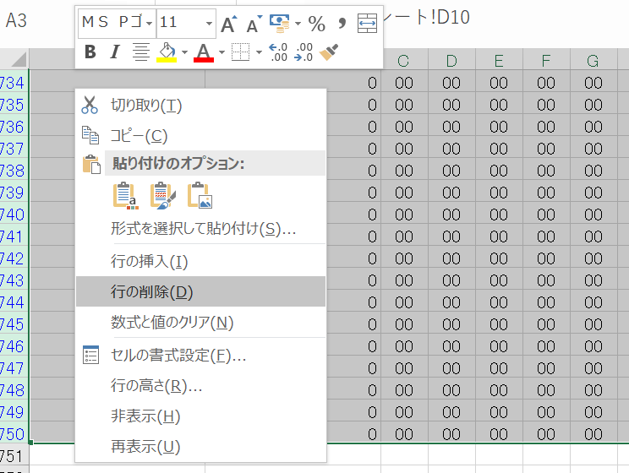
②

①まず、氏名漢字が入力されている列（Ｂ列）の一番上にある▼をクリックし、「0」を選択して下さい。２行目以降が全て「0」の行になります。

②２行目以降の「0」の行を全て削除します。

③
④・⑤・⑥
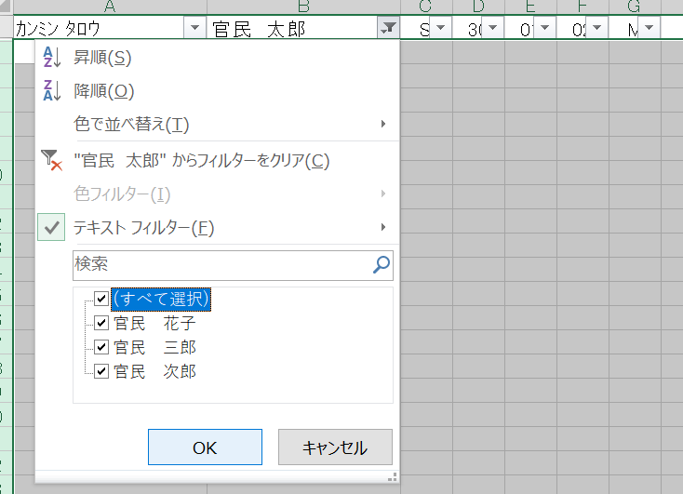
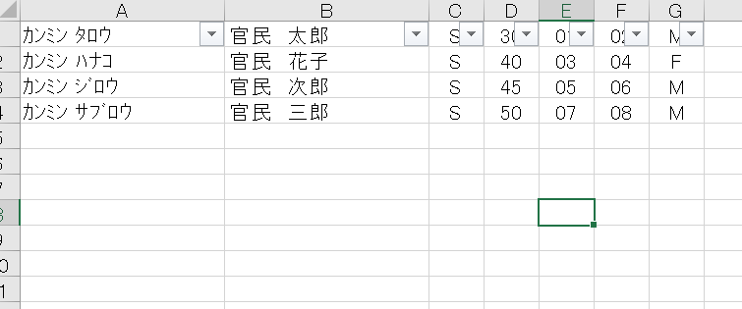

③削除したら先程の▼をクリックし「（すべて）」を選択してください。
④入力したデータだけが表示され、加工は終了です。
⑤「CSV用」のシートを開いたまま、「名前を付けて保存」を実行します。
⑥「名前を付けて保存」のウインドウが表示されましたら、「ファイルの種類」で「ＣＳＶ（カンマ区切り）」を選択して、保存してください。
案件の混同を避けるためファイル名は文書番号としてください。
例：「○○第○○号.csv」

⑦

⑦「ＯＫ」をクリックしてください。

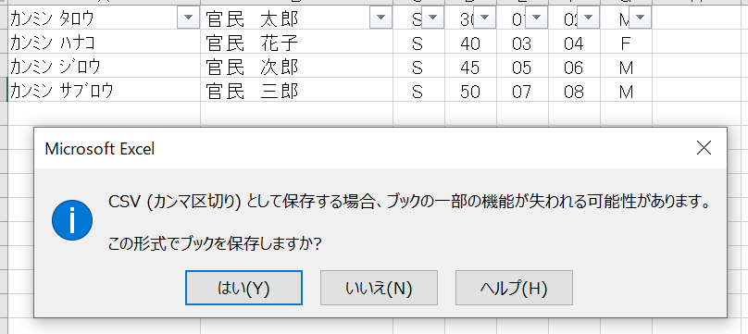
⑧

⑧「はい」をクリックして下さい。
これで「ＣＳＶ形式」でファイルが作成、保存されますので、一度開いているファイルを閉じてください。

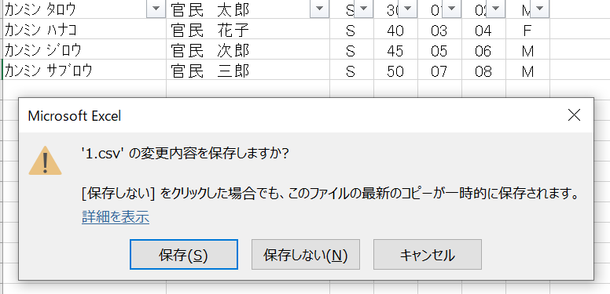
⑨

⑨ファイルを閉じようとすると「○○○○（ファイル名）．ＣＳＶの変更を保存しますか」と表示されますので「保存しない」をクリックしてファイルを閉じてください。

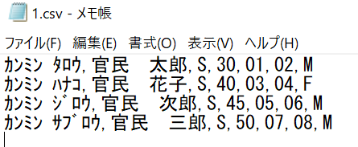
⑩
⑩保存した「ＣＳＶファイル」をメモ帳で開いて、データを確認してください。
「氏名カナ」「氏名漢字」「元号」「年」「月」「日」「性別」の順で横にデータが入力され、各項目の間はカンマで区切られています。入力データを縦に見ていき、途中にデータの入力されていない空白の部分や「0」しか入力されていない行がなければ完成です。

できあがった「ＣＳＶファイル」は、意見聴取書及び1で作成したExcelファイルと一緒に提出してください。

○その他○
■契約を解除しようとするときの意見聴取書の別紙として使用する場合は、「入力シート」最上部の「落札予定事業者」用を「公共サービス実施民間事業者」用に書き換えて使用してください。

